Hoja1
1.-) | va | 1000
 | nper | 9
 | interes anual | 22%
 | interes mensual | 1.83%
 | valor retiro | $ 9,689.02

2.-)
 | va | 100000
 | nper | 6
 | interes anual | 24%
 | interes trimestral | 6.00%
 | valor costará | $ 697,531.85
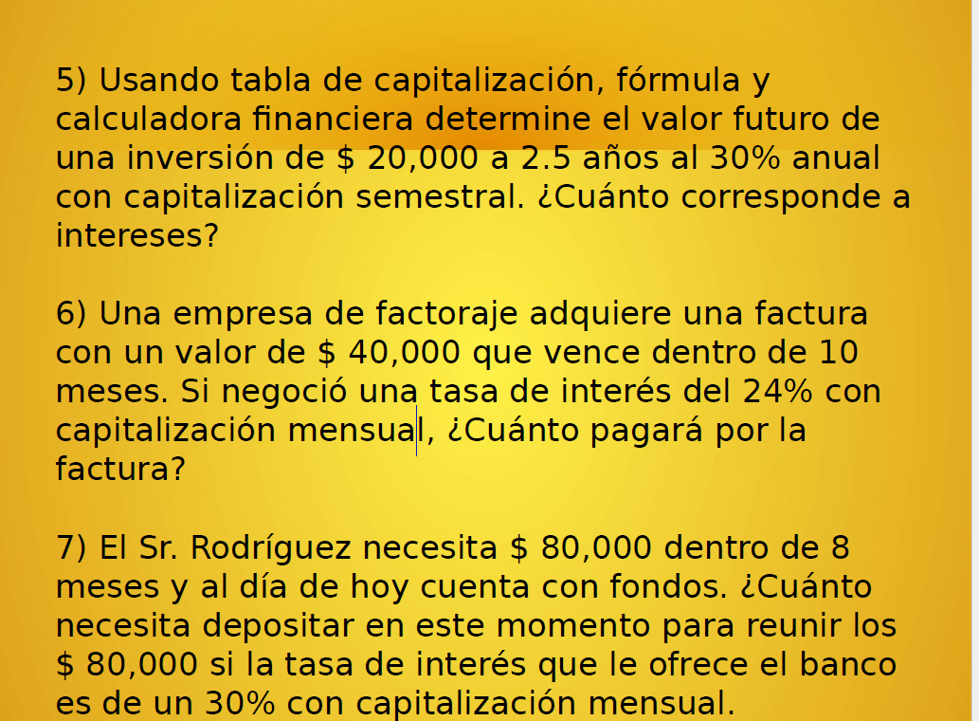
3.-) | va | 40000
 | interes anual | 36%
 | interes trimestral | 9.00%
 | nper trimestral | 6
 | interes | 3000

4.-) | va | 2000
 | interes anual | 48%
 | interes bimestral | 0.08
 | nper bimestral | 6
 | interes | 133.33333333

5.-) | va | 20000
 | interes anual | 30%
 | interes semestral | 0.06
 | nperiodo | 5
 | interes

 | periodo | cuota | interes | capitalizacion | saldo
 | 0 |  |  |  | 20000
 | 1 | 20000 | 875.94 € | 4,747.93 €
 | 2
 | 3
 | 4
 | 5

6.-) | valor presente | 40000
 | nper | 10
 | tasa de interes anual | 24%
 | tasa de interes mensual | 2.00%

 | la factura pagará | $ 437,988.84

7.-) | renta | ?
 | nper | 8
 | valor futuro | 80000
 | tasa de interes anual | 30%
 | tasa de interes mensual | 2.5%

 | debe depositar | 573610.97

